Тест-кейс 2 Панов
 | Наименование: | Проверка регистрация аккаунта |  |  | №: | Тест-кейс 2
 | Описание: | Тест-кейс для проверки корректности работы регистрации в приложении |  |  | Статус: | Выполнен
 |  |  |  |  | Дефекты №: | 1.2
 | Тестировщик: | Панов Александр |  |  | Дата: | 4-Jun-2025

 | Начальные условия:
 | <список параметров> | <соответствующие значения незарегистрированного пользователя>
 | Login | user
 | Password | 1234

8 | шагов | Число шагов по статусам: | 6 | 2 | 0 | % Complete: | 100%
Шаг | Действие | Ожидаемый результат | Pass | Fail | N/A | Фактический результат | № дефекта
1 | Открытие окна приложения и нажатие кнопки "Change" для того, чтобы изменить кнопку "Login" на кнопку "Registration" | После нажатия кнопки "Change", кнопка "Login" приложения меняется на кнопку "Registration" | x |  |  | После нажатия кнопки "Change", кнопка "Login" приложения поменялась на кнопку "Registration"
2 | Ввод несуществующих данных логина и пароля для регистрации в поля Login и Password | Данные возможно ввести и они корректно отображаются | x |  |  | Данные ввелись и корректно отобразились
3 | нажатие кнопки "Registation" после введения логина и пароля незарегистрированных данных пользователя | Появляется окно с подтверждением регистрации | x |  |  | Открылось окно с подтверждем регистрации "регистрация прошла успешно, авторизуйтесь"
4 | Нажать кнопки "Registration" с введенными логином и паролем существующего пользователя после регистрации | Появляется окно с предупреждением, что регистрация не удалась c указанием причины "Данный пользователь уже зарегистрирован" |  | x |  | Результат отобразился. Появилось окошко с надписью о том, что регистрация не удалась без указания причины, почему регистрация не удалась | 1
5 | Нажтие кнопки "Change" после регистрации пользователя для возможности авторизации | После нажатия кнопки "Change", кнопка "Registration" приложения меняется на кнопку "Login" | x |  |  | После нажатия кнопки "Change", кнопка "Registration" приложения поменялась на кнопку "Login"
6 | Нажать кнопки "Registration" с введенными логином, но без пароля пользователя | Появляется окно с предупреждением, что регистрация не удалась c указанием причины "Невозможно зарегистрировать пользователя, так как неккоректный логин или пароль" |  | x |  | Пользователя удалось зарегистрировать без пароля | 2
7 | Нажать кнопки "Registration" с введенными паролем, но без логина пользователя | Появляется окно с предупреждением, что регистрация не удалась c указанием причины "Все поля должны быть заполнены" | x |  |  | Появилось окно с предупреждением, что регистрация не удалась c указанием причины "Все поля должны быть заполнены"
8 | Нажать кнопки "Registration" без введенного пароля, и без логина пользователя | Появляется окно с предупреждением, что регистрация не удалась c указанием причины "Все поля должны быть заполнены" | x |  |  | Появилось окно с предупреждением, что регистрация не удалась c указанием причины "Все поля должны быть заполнены"

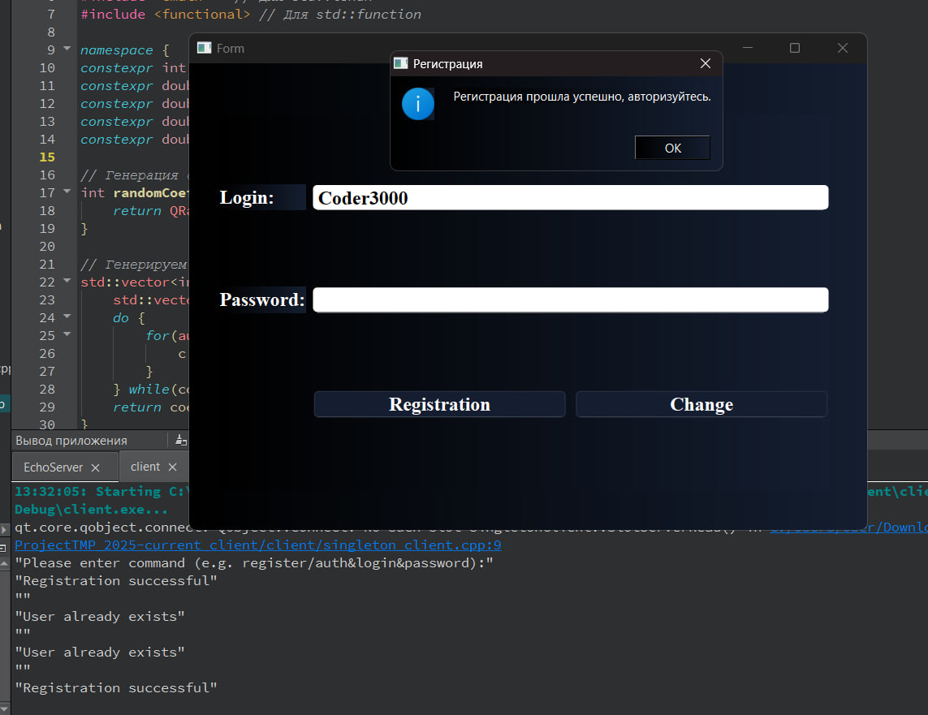
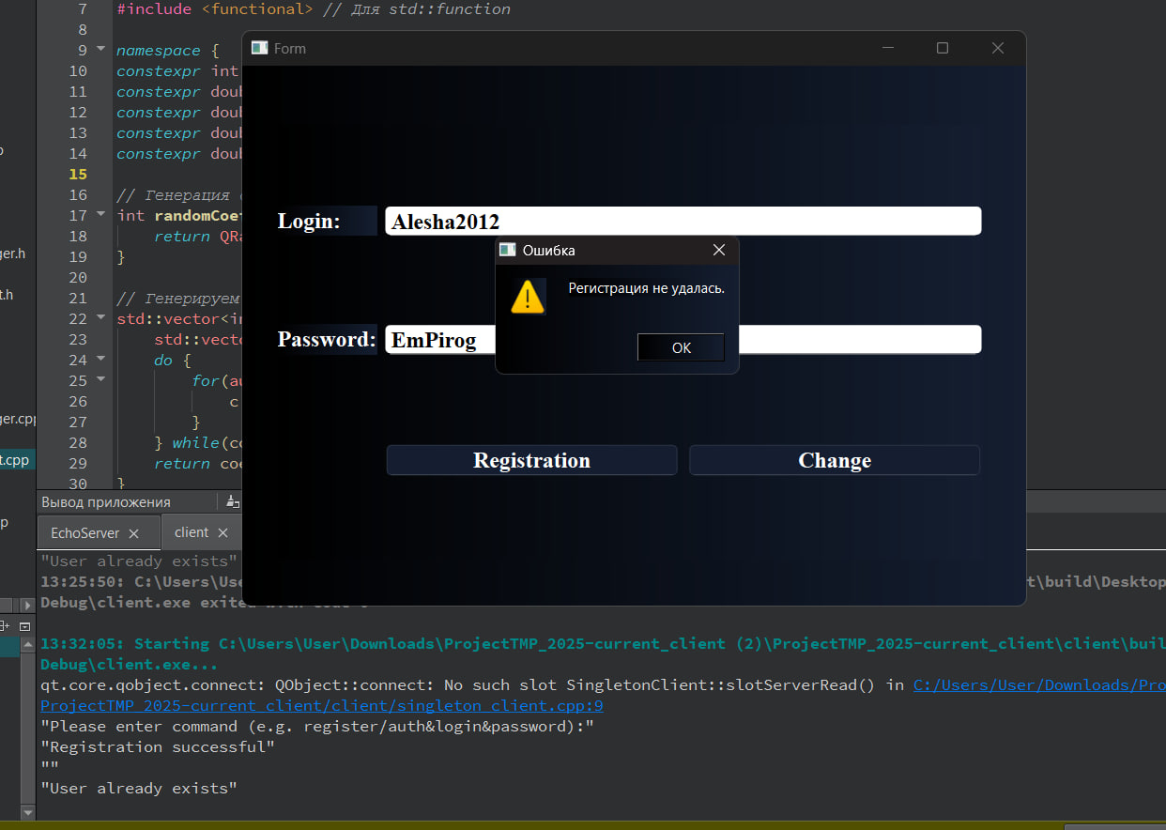
 | Несуществующие данные незарегистрированного пользователя для тестирования регистрации
 | Login | Alesha2012
 | Password | EmPirog

 | Login | Coder3000
 | Password | -

